关系图
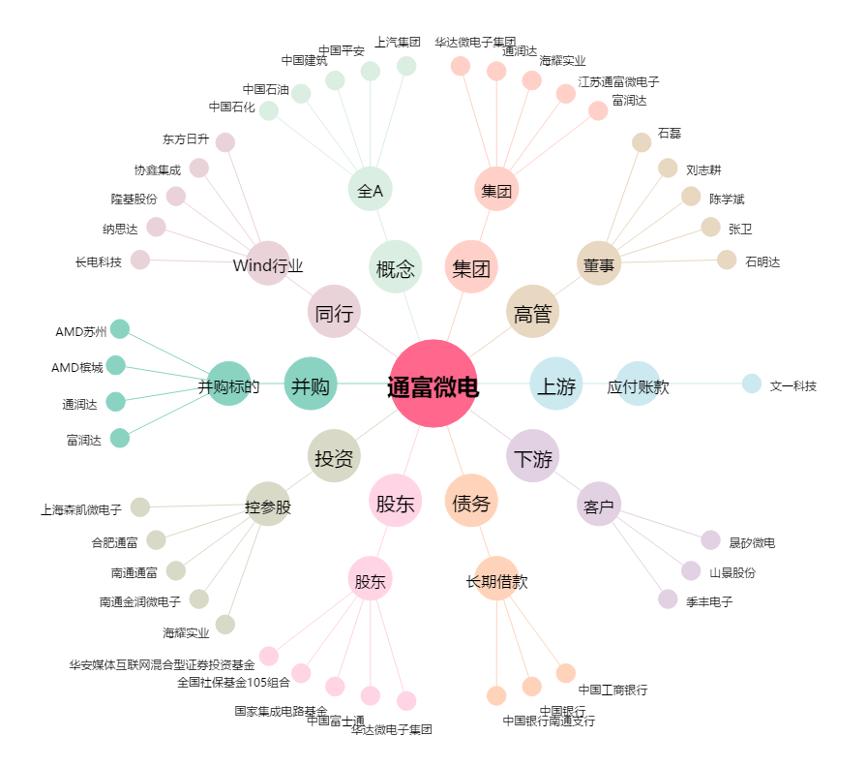
通富微电[002156.SZ] - 关系概览图

